Sheet6
1）对象类型数组
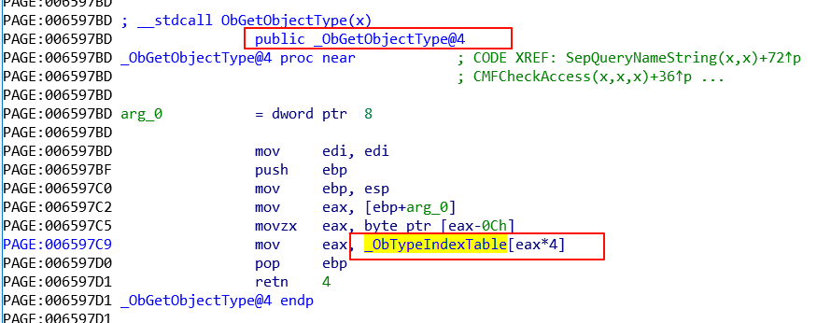

2）全局句柄表

Sheet8
1）
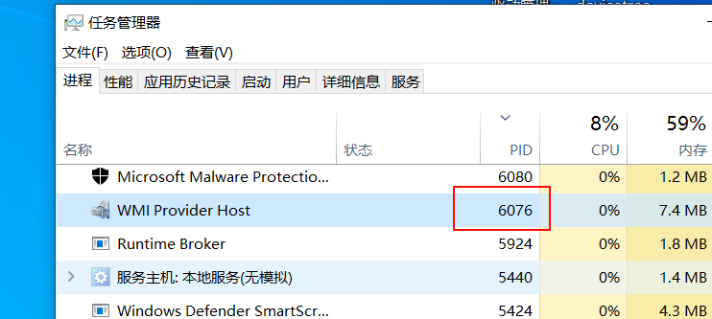

pid = 6076

2）
1: kd> x nt!pspcidtable
fffff807`308fc5c8 nt!PspCidTable = <no type information>
1: kd> dq PspCidTable
fffff807`308fc5c8 ffff9c8b`b60225c0 ffffcd84`30cb31b0
fffff807`308fc5d8 ffffcd84`30cb9560 00000000`00000002

1: kd> dt _handle_table ffff9c8b`b60225c0
ntdll!_HANDLE_TABLE
+0x000 NextHandleNeedingPool : 0x1c00
+0x004 ExtraInfoPages : 0n0
+0x008 TableCode : 0xffff9c8b`b9cb4001

1: kd> dq 0xffff9c8b`b9cb4000
ffff9c8b`b9cb4000 ffff9c8b`b60b2000 ffff9c8b`b9cb5000
ffff9c8b`b9cb4010 ffff9c8b`ba4ff000 ffff9c8b`bb0ff000
ffff9c8b`b9cb4020 ffff9c8b`bbf8e000 ffff9c8b`bca49000

// 计算索引
6076/4 = 1519
// 计算位于哪张表
1519/256 = 5，第六张表
// 计算表中索引
1519%256 = 239 = 0xef

// 句柄被加密了
1: kd> dt _handle_table_entry ffff9c8b`bca49000+0x10+0xef
ntdll!_HANDLE_TABLE_ENTRY
+0x000 VolatileLowValue : 0n-8920009629778312960
+0x000 LowValue : 0n-8920009629778312960
+0x000 InfoTable : 0x8435c280`80000100 _HANDLE_TABLE_ENTRY_INFO
+0x008 HighValue : 0n205
+0x008 NextFreeHandleEntry : 0x00000000`000000cd _HANDLE_TABLE_ENTRY
+0x008 LeafHandleValue : _EXHANDLE
+0x000 RefCountField : 0n-8920009629778312960
+0x000 Unlocked : 0y0
+0x000 RefCnt : 0y0000000010000000 (0x80)
+0x000 Attributes : 0y000
+0x000 ObjectPointerBits : 0y10000100001101011100001010000000100000000000 (0x8435c280800)
+0x008 GrantedAccessBits : 0y0000000000000000011001101 (0xcd)
+0x008 NoRightsUpgrade : 0y0
+0x008 Spare1 : 0y000000 (0)
+0x00c Spare2 : 0

1: kd> dq ffff9c8b`bca49000+0x10*0xef
ffff9c8b`bca49ef0 cd843606`c080fabb 00000000`00000000

// 句柄解密
cd843606`c080fabb 右移十六位，即可得到 进程结构
FFFFCD843606C080

1: kd> dt _eprocess FFFFCD843606C080
ntdll!_EPROCESS
+0x000 Pcb : _KPROCESS
+0x438 ProcessLock : _EX_PUSH_LOCK
+0x440 UniqueProcessId : 0x00000000`000017bc Void
+0x5a8 ImageFileName : [15] "WmiPrvSE.exe"

Sheet9
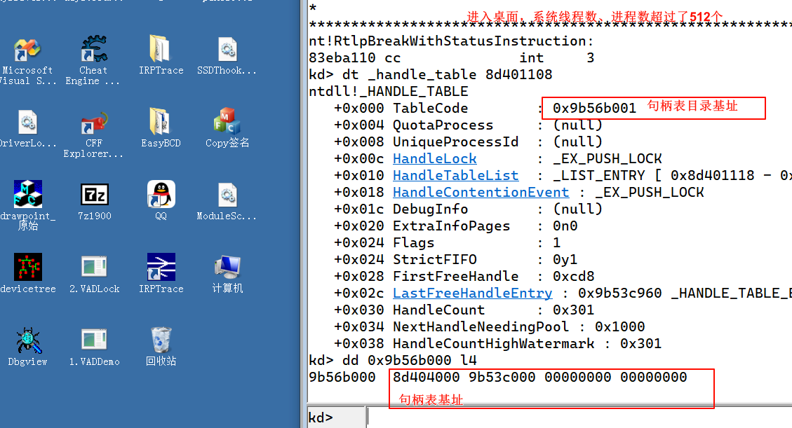
1）win7 初启动
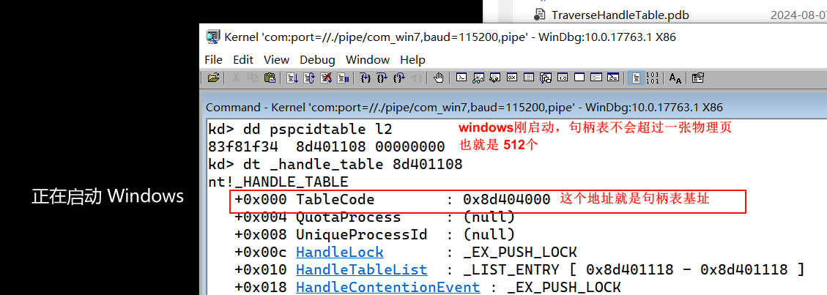

2）进入桌面

